Single Link
Hilmi Fawwaz Sa'ad
5025221103
Pembelajaran Mesin (F)
Agglomerative Clustering - Single Link, Complete Link dan Group Average Link - Data Distance Matrix (Matriks Jarak)

Soal |  | P1 | P2 | P3 | P4 | P5 | P6 | P7 | P8 | P9 | P10 | Header
 | P1 | 0 | 1.41 | 6.40 | 7.28 | 6.32 | 9.85 | 2.00 | 8.06 | 4.47 | 4.47 | Distance
 | P2 | 1.41 | 0 | 6.71 | 6.71 | 7.07 | 9.43 | 1.41 | 7.28 | 5.10 | 4.24 | New Cluster
 | P3 | 6.40 | 6.71 | 0 | 4.24 | 2.24 | 5.10 | 5.39 | 5.66 | 2.24 | 3.00 | Helper
 | P4 | 7.28 | 6.71 | 4.24 | 0 | 6.40 | 2.83 | 5.39 | 1.41 | 5.39 | 3.00
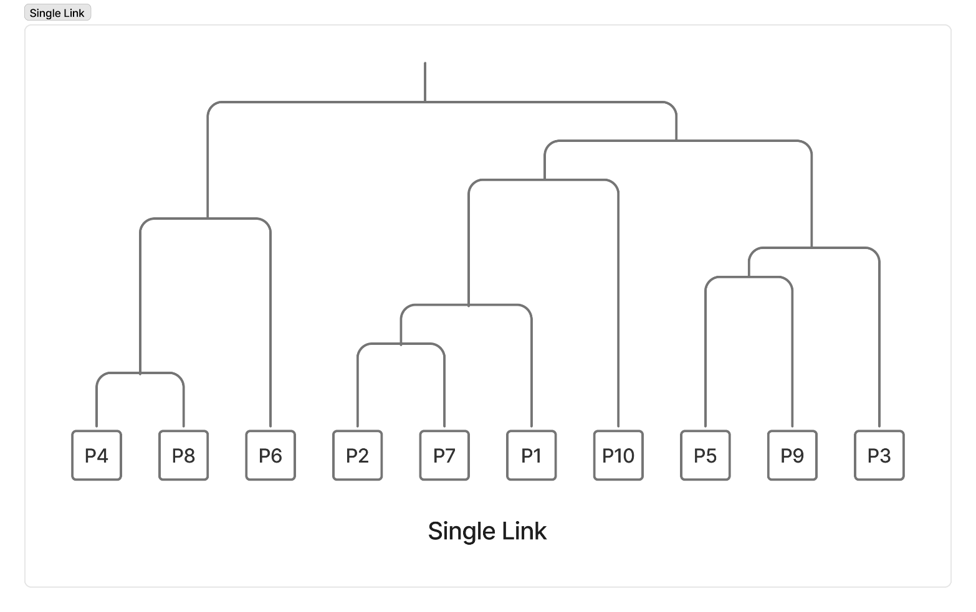
 | P5 | 6.32 | 7.07 | 2.24 | 6.40 | 0 | 7.28 | 6.00 | 7.81 | 2.00 | 4.47
 | P6 | 9.85 | 9.43 | 5.10 | 2.83 | 7.28 | 0 | 8.06 | 3.16 | 7.00 | 5.39
 | P7 | 2.00 | 1.41 | 5.39 | 5.39 | 6.00 | 8.06 | 0 | 6.08 | 4.00 | 2.83
 | P8 | 8.06 | 7.28 | 5.66 | 1.41 | 7.81 | 3.16 | 6.08 | 0 | 6.71 | 4.12
 | P9 | 4.47 | 5.10 | 2.24 | 5.39 | 2.00 | 7.00 | 4.00 | 6.71 | 0 | 2.83
 | P10 | 4.47 | 4.24 | 3.00 | 3.00 | 4.47 | 5.39 | 2.83 | 4.12 | 2.83 | 0

Iterasi 1 |  | P1 | P2 | P3 | P4, P8 | P5 | P6 | P7 | P9 | P10
 | P1 | 0 | 1.41 | 6.40 | 7.28 | 6.32 | 9.85 | 2.00 | 4.47 | 4.47
 | P2 | 1.41 | 0 | 6.71 | 6.71 | 7.07 | 9.43 | 1.41 | 5.10 | 4.24
 | P3 | 6.40 | 6.71 | 0 | 4.24 | 2.24 | 5.10 | 5.39 | 2.24 | 3.00
 | P4, P8 | 7.28 | 6.71 | 4.24 | 0 | 6.40 | 2.83 | 5.39 | 5.39 | 3.00
 | P5 | 6.32 | 7.07 | 2.24 | 6.40 | 0 | 7.28 | 6.00 | 2.00 | 4.47
 | P6 | 9.85 | 9.43 | 5.10 | 2.83 | 7.28 | 0 | 8.06 | 7.00 | 5.39
 | P7 | 2.00 | 1.41 | 5.39 | 5.39 | 6.00 | 8.06 | 0 | 4.00 | 2.83
 | P9 | 4.47 | 5.10 | 2.24 | 5.39 | 2.00 | 7.00 | 4.00 | 0 | 2.83
 | P10 | 4.47 | 4.24 | 3.00 | 3.00 | 4.47 | 5.39 | 2.83 | 2.83 | 0

Iterasi 2 |  | P1 | P2, P7 | P3 | P4, P8 | P5 | P6 | P9 | P10
 | P1 | 0 | 1.41 | 6.40 | 7.28 | 6.32 | 9.85 | 4.47 | 4.47
 | P2, P7 | 1.41 | 0 | 5.39 | 5.39 | 6.00 | 8.06 | 4.00 | 2.83
 | P3 | 6.40 | 5.39 | 0 | 4.24 | 2.24 | 5.10 | 2.24 | 3.00
 | P4, P8 | 7.28 | 5.39 | 4.24 | 0 | 6.40 | 2.83 | 5.39 | 3.00
 | P5 | 6.32 | 6.00 | 2.24 | 6.40 | 0 | 7.28 | 2.00 | 4.47
 | P6 | 9.85 | 8.06 | 5.10 | 2.83 | 7.28 | 0 | 7.00 | 5.39
 | P9 | 4.47 | 4.00 | 2.24 | 5.39 | 2.00 | 7.00 | 0 | 2.83
 | P10 | 4.47 | 2.83 | 3.00 | 3.00 | 4.47 | 5.39 | 2.83 | 0

Iterasi 3 |  | P1, P2, P7 | P3 | P4, P8 | P5 | P6 | P9 | P10
 | P1, P2, P7 | 0 | 5.39 | 5.39 | 6.00 | 8.06 | 4.00 | 2.83
 | P3 | 5.39 | 0 | 4.24 | 2.24 | 5.10 | 2.24 | 3.00
 | P4, P8 | 5.39 | 4.24 | 0 | 6.40 | 2.83 | 5.39 | 3.00
 | P5 | 6.00 | 2.24 | 6.40 | 0 | 7.28 | 2.00 | 4.47
 | P6 | 8.06 | 5.10 | 2.83 | 7.28 | 0 | 7.00 | 5.39
 | P9 | 4.00 | 2.24 | 5.39 | 2.00 | 7.00 | 0 | 2.83
 | P10 | 2.83 | 3.00 | 3.00 | 4.47 | 5.39 | 2.83 | 0

Iterasi 4 |  | P1, P2, P7 | P3 | P4, P8 | P5, P9 | P6 | P10
 | P1, P2, P7 | 0 | 5.39 | 5.39 | 4.00 | 8.06 | 2.83
 | P3 | 5.39 | 0 | 4.24 | 2.24 | 5.10 | 3.00
 | P4, P8 | 5.39 | 4.24 | 0 | 5.39 | 2.83 | 3.00
 | P5, P9 | 4.00 | 2.24 | 5.39 | 0 | 7.00 | 2.83
 | P6 | 8.06 | 5.10 | 2.83 | 7.00 | 0 | 5.39
 | P10 | 2.83 | 3.00 | 3.00 | 2.83 | 5.39 | 0

Iterasi 5 |  | P1, P2, P7 | P3, P5, P9 | P4, P8 | P6 | P10
 | P1, P2, P7 | 0 | 4.00 | 5.39 | 8.06 | 2.83
 | P3, P5, P9 | 4.00 | 0 | 4.24 | 5.10 | 2.83
 | P4, P8 | 5.39 | 4.24 | 0 | 2.83 | 3.00
 | P6 | 8.06 | 5.10 | 2.83 | 0 | 5.39
 | P10 | 2.83 | 2.83 | 3.00 | 5.39 | 0

Iterasi 6 |  | P1, P2, P7 | P3, P5, P9 | P4, P6, P8 | P10
 | P1, P2, P7 | 0 | 4.00 | 5.39 | 2.83
 | P3, P5, P9 | 4.00 | 0 | 4.24 | 2.83
 | P4, P6, P8 | 5.39 | 4.24 | 0 | 3.00
 | P10 | 2.83 | 2.83 | 3.00 | 0

Iterasi 7 |  | P1, P2, P7, P10 | P3, P5, P9 | P4, P6, P8
 | P1, P2, P7, P10 | 0 | 2.83 | 3.00
 | P3, P5, P9 | 2.83 | 0 | 4.24
 | P4, P6, P8 | 3.00 | 4.24 | 0

Iterasi 8 |  | P1, P2, P3, P5, P7, P9, P10 | P4, P6, P8
 | P1, P2, P3, P5, P7, P9, P10 | 0 | 3.00
 | P4, P6, P8 | 3.00 | 0

Complete Link
Hilmi Fawwaz Sa'ad
5025221103
Pembelajaran Mesin (F)
Agglomerative Clustering - Single Link, Complete Link dan Group Average Link - Data Distance Matrix (Matriks Jarak)

Soal |  | P1 | P2 | P3 | P4 | P5 | P6 | P7 | P8 | P9 | P10 | Header
 | P1 | 0 | 1.41 | 6.40 | 7.28 | 6.32 | 9.85 | 2.00 | 8.06 | 4.47 | 4.47 | Distance
 | P2 | 1.41 | 0 | 6.71 | 6.71 | 7.07 | 9.43 | 1.41 | 7.28 | 5.10 | 4.24 | New Cluster
 | P3 | 6.40 | 6.71 | 0 | 4.24 | 2.24 | 5.10 | 5.39 | 5.66 | 2.24 | 3.00 | Helper
 | P4 | 7.28 | 6.71 | 4.24 | 0 | 6.40 | 2.83 | 5.39 | 1.41 | 5.39 | 3.00
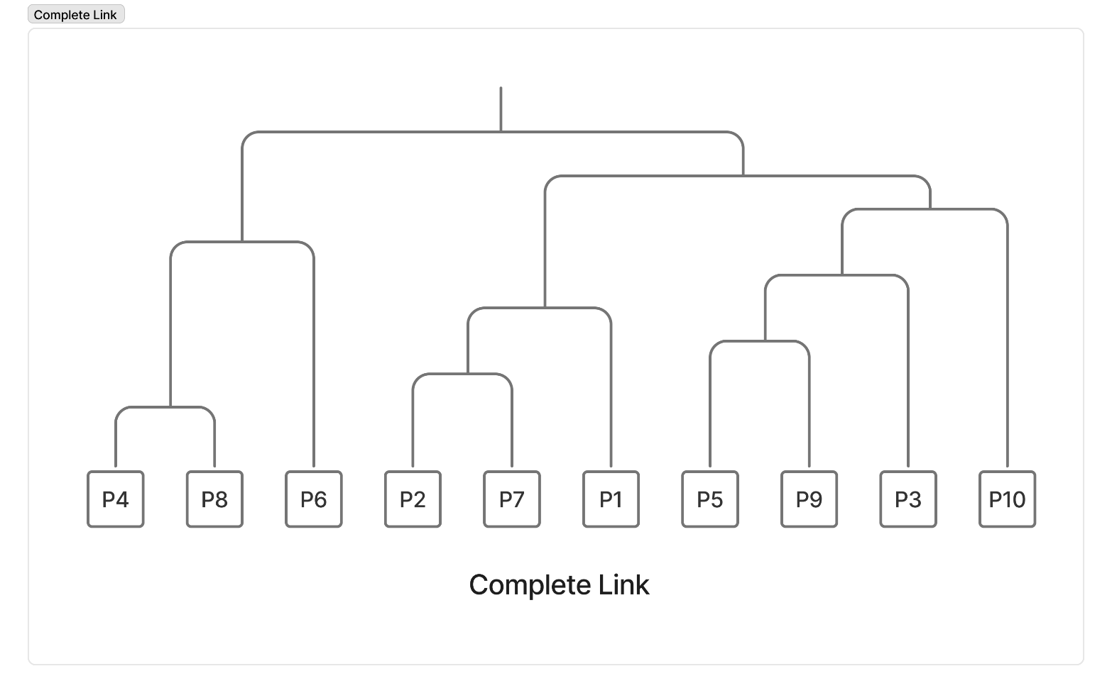
 | P5 | 6.32 | 7.07 | 2.24 | 6.40 | 0 | 7.28 | 6.00 | 7.81 | 2.00 | 4.47
 | P6 | 9.85 | 9.43 | 5.10 | 2.83 | 7.28 | 0 | 8.06 | 3.16 | 7.00 | 5.39
 | P7 | 2.00 | 1.41 | 5.39 | 5.39 | 6.00 | 8.06 | 0 | 6.08 | 4.00 | 2.83
 | P8 | 8.06 | 7.28 | 5.66 | 1.41 | 7.81 | 3.16 | 6.08 | 0 | 6.71 | 4.12
 | P9 | 4.47 | 5.10 | 2.24 | 5.39 | 2.00 | 7.00 | 4.00 | 6.71 | 0 | 2.83
 | P10 | 4.47 | 4.24 | 3.00 | 3.00 | 4.47 | 5.39 | 2.83 | 4.12 | 2.83 | 0

Iterasi 1 |  | P1 | P2 | P3 | P4, P8 | P5 | P6 | P7 | P9 | P10
 | P1 | 0 | 1.41 | 6.40 | 8.06 | 6.32 | 9.85 | 2.00 | 4.47 | 4.47
 | P2 | 1.41 | 0 | 6.71 | 7.28 | 7.07 | 9.43 | 1.41 | 5.10 | 4.24
 | P3 | 6.40 | 6.71 | 0 | 5.66 | 2.24 | 5.10 | 5.39 | 2.24 | 3.00
 | P4, P8 | 8.06 | 7.28 | 5.66 | 0 | 7.81 | 3.16 | 6.08 | 1.41 | 6.71
 | P5 | 6.32 | 7.07 | 2.24 | 7.81 | 0 | 7.28 | 6.00 | 2.00 | 4.47
 | P6 | 9.85 | 9.43 | 5.10 | 3.16 | 7.28 | 0 | 8.06 | 7.00 | 5.39
 | P7 | 2.00 | 1.41 | 5.39 | 6.08 | 6.00 | 8.06 | 0 | 4.00 | 2.83
 | P9 | 4.47 | 5.10 | 2.24 | 1.41 | 2.00 | 7.00 | 4.00 | 0 | 2.83
 | P10 | 4.47 | 4.24 | 3.00 | 6.71 | 4.47 | 5.39 | 2.83 | 2.83 | 0

Iterasi 2 |  | P1 | P2, P7 | P3 | P4, P8 | P5 | P6 | P9 | P10
 | P1 | 0 | 2.00 | 6.40 | 8.06 | 6.32 | 9.85 | 4.47 | 4.47
 | P2, P7 | 2.00 | 0 | 6.71 | 7.28 | 7.07 | 9.43 | 5.10 | 4.24
 | P3 | 6.40 | 6.71 | 0 | 5.66 | 2.24 | 5.10 | 2.24 | 3.00
 | P4, P8 | 8.06 | 7.28 | 5.66 | 0 | 7.81 | 3.16 | 1.41 | 6.71
 | P5 | 6.32 | 7.07 | 2.24 | 7.81 | 0 | 7.28 | 2.00 | 4.47
 | P6 | 9.85 | 9.43 | 5.10 | 3.16 | 7.28 | 0 | 7.00 | 5.39
 | P9 | 4.47 | 5.10 | 2.24 | 1.41 | 2.00 | 7.00 | 0 | 2.83
 | P10 | 4.47 | 4.24 | 3.00 | 6.71 | 4.47 | 5.39 | 2.83 | 0

Iterasi 3 |  | P1 | P2, P7 | P3 | P4, P8 | P5, P9 | P6 | P10
 | P1 | 0 | 2.00 | 6.40 | 8.06 | 6.32 | 9.85 | 4.47
 | P2, P7 | 2.00 | 0 | 6.71 | 7.28 | 7.07 | 9.43 | 4.24
 | P3 | 6.40 | 6.71 | 0 | 5.66 | 2.24 | 5.10 | 3.00
 | P4, 08 | 8.06 | 7.28 | 5.66 | 0 | 7.81 | 3.16 | 6.71
 | P5, P9 | 6.32 | 7.07 | 2.24 | 7.81 | 0 | 7.28 | 4.47
 | P6 | 9.85 | 9.43 | 5.10 | 3.16 | 7.28 | 0 | 5.39
 | P10 | 4.47 | 4.24 | 3.00 | 6.71 | 4.47 | 5.39 | 0

Iterasi 4 |  | P1, P2, P7 | P3 | P4, P8 | P5, P9 | P6 | P10
 | P1, P2, P7 | 0 | 6.71 | 8.06 | 7.07 | 9.85 | 4.47
 | P3 | 6.71 | 0 | 5.66 | 2.24 | 5.10 | 3.00
 | P4, P8 | 8.06 | 5.66 | 0 | 7.81 | 3.16 | 6.71
 | P5, P9 | 7.07 | 2.24 | 7.81 | 0 | 7.28 | 4.47
 | P6 | 9.85 | 5.10 | 3.16 | 7.28 | 0 | 5.39
 | P10 | 4.47 | 3.00 | 6.71 | 4.47 | 5.39 | 0

Iterasi 5 |  | P1, P2, P7 | P3, P5, P9 | P4, P8 | P6 | P10
 | P1, P2, P7 | 0 | 7.07 | 8.06 | 9.85 | 4.47
 | P3, P5, P9 | 7.07 | 0 | 7.81 | 7.28 | 4.47
 | P4, P8 | 8.06 | 7.81 | 0 | 3.16 | 6.71
 | P6 | 9.85 | 7.28 | 3.16 | 0 | 5.39
 | P10 | 4.47 | 4.47 | 6.71 | 5.39 | 0

Iterasi 6 |  | P1, P2, P7 | P3, P5, P9 | P4, P6, P8 | P10
 | P1, P2, P7 | 0 | 7.07 | 9.85 | 4.47
 | P3, P5, P9 | 7.07 | 0 | 7.81 | 4.47
 | P4, P6, P8 | 9.85 | 7.81 | 0 | 6.71
 | P10 | 4.47 | 4.47 | 6.71 | 0

Iterasi 7 |  | P1, P2, P7 | P3, P5, P9, P10 | P4, P6, P8
 | P1, P2, P7 | 0 | 7.07 | 9.85
 | P3, P5, P9, P10 | 7.07 | 0 | 7.81
 | P4, P6, P8 | 9.85 | 7.81 | 0

Iterasi 8 |  | P1, P2, P3, P5, P7, P9, P10 | P4, P6, P8
 | P1, P2, P3, P5, P7, P9, P10 | 0 | 9.85
 | P4, P6, P8 | 9.85 | 0

Group Avg Link
Hilmi Fawwaz Sa'ad
5025221103
Pembelajaran Mesin (F)
Agglomerative Clustering - Single Link, Complete Link dan Group Average Link - Data Distance Matrix (Matriks Jarak)

Soal |  | P1 | P2 | P3 | P4 | P5 | P6 | P7 | P8 | P9 | P10 |  | Header
 | P1 | 0 | 1.41 | 6.40 | 7.28 | 6.32 | 9.85 | 2.00 | 8.06 | 4.47 | 4.47 |  | Distance
 | P2 | 1.41 | 0 | 6.71 | 6.71 | 7.07 | 9.43 | 1.41 | 7.28 | 5.10 | 4.24 |  | New Cluster
 | P3 | 6.40 | 6.71 | 0 | 4.24 | 2.24 | 5.10 | 5.39 | 5.66 | 2.24 | 3.00 |  | Helper
 | P4 | 7.28 | 6.71 | 4.24 | 0 | 6.40 | 2.83 | 5.39 | 1.41 | 5.39 | 3.00
 | P5 | 6.32 | 7.07 | 2.24 | 6.40 | 0 | 7.28 | 6.00 | 7.81 | 2.00 | 4.47
 | P6 | 9.85 | 9.43 | 5.10 | 2.83 | 7.28 | 0 | 8.06 | 3.16 | 7.00 | 5.39 | Notes | Karena menggunakan 2 angka dibelakang koma, maka angka yang dihasilkan akan dibulatkan
 | P7 | 2.00 | 1.41 | 5.39 | 5.39 | 6.00 | 8.06 | 0 | 6.08 | 4.00 | 2.83
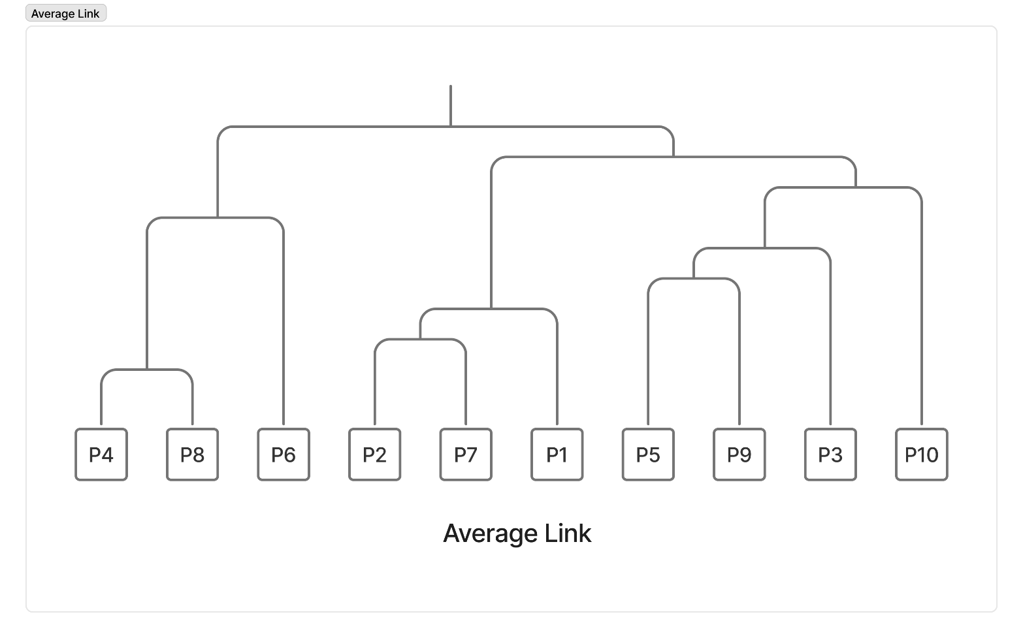
 | P8 | 8.06 | 7.28 | 5.66 | 1.41 | 7.81 | 3.16 | 6.08 | 0 | 6.71 | 4.12
 | P9 | 4.47 | 5.10 | 2.24 | 5.39 | 2.00 | 7.00 | 4.00 | 6.71 | 0 | 2.83
 | P10 | 4.47 | 4.24 | 3.00 | 3.00 | 4.47 | 5.39 | 2.83 | 4.12 | 2.83 | 0

Iterasi 1 |  | P1 | P2 | P3 | P4, P8 | P5 | P6 | P7 | P9 | P10
 | P1 | 0 | 1.41 | 6.40 | 7.67 | 6.32 | 9.85 | 2.00 | 4.47 | 4.47
 | P2 | 1.41 | 0 | 6.71 | 7.00 | 7.07 | 9.43 | 1.41 | 5.10 | 4.24
 | P3 | 6.40 | 6.71 | 0 | 4.95 | 2.24 | 5.10 | 5.39 | 2.24 | 3.00
 | P4, P8 | 7.67 | 7.00 | 4.95 | 0 | 7.11 | 3.00 | 5.73 | 6.05 | 3.56
 | P5 | 6.32 | 7.07 | 2.24 | 7.11 | 0 | 7.28 | 6.00 | 2.00 | 4.47
 | P6 | 9.85 | 9.43 | 5.10 | 3.00 | 7.28 | 0 | 8.06 | 7.00 | 5.39
 | P7 | 2.00 | 1.41 | 5.39 | 5.73 | 6.00 | 8.06 | 0 | 4.00 | 2.83
 | P9 | 4.47 | 5.10 | 2.24 | 6.05 | 2.00 | 7.00 | 4.00 | 0 | 2.83
 | P10 | 4.47 | 4.24 | 3.00 | 3.56 | 4.47 | 5.39 | 2.83 | 2.83 | 0

Iterasi 2 |  | P1 | P2, P7 | P3 | P4, P8 | P5 | P6 | P9 | P10
 | P1 | 0 | 1.71 | 6.40 | 7.67 | 6.32 | 9.85 | 4.47 | 4.47
 | P2, P7 | 1.71 | 0 | 6.05 | 6.37 | 6.54 | 8.75 | 4.55 | 3.54
 | P3 | 6.40 | 6.05 | 0 | 4.95 | 2.24 | 5.10 | 2.24 | 3.00
 | P4, P8 | 7.67 | 6.37 | 4.95 | 0 | 7.11 | 3.00 | 6.05 | 3.56
 | P5 | 6.32 | 6.54 | 2.24 | 7.11 | 0 | 7.28 | 2.00 | 4.47
 | P6 | 9.85 | 8.75 | 5.10 | 3.00 | 7.28 | 0 | 7.00 | 5.39
 | P9 | 4.47 | 4.55 | 2.24 | 6.05 | 2.00 | 7.00 | 0 | 2.83
 | P10 | 4.47 | 3.54 | 3.00 | 3.56 | 4.47 | 5.39 | 2.83 | 0

Iterasi 3 |  | P1, P2, P7 | P3 | P4, P8 | P5 | P6 | P9 | P10
 | P1, P2, P7 | 0 | 6.23 | 7.02 | 6.43 | 9.30 | 4.51 | 4.00
 | P3 | 6.23 | 0 | 4.95 | 2.24 | 5.10 | 2.24 | 3.00
 | P4, P8 | 7.02 | 4.95 | 0 | 7.11 | 3.00 | 6.05 | 3.56
 | P5 | 6.43 | 2.24 | 7.11 | 0 | 7.28 | 2.00 | 4.47
 | P6 | 9.30 | 5.10 | 3.00 | 7.28 | 0 | 7.00 | 5.39
 | P9 | 4.51 | 2.24 | 6.05 | 2.00 | 7.00 | 0 | 2.83
 | P10 | 4.00 | 3.00 | 3.56 | 4.47 | 5.39 | 2.83 | 0

Iterasi 4 |  | P1, P2, P7 | P3 | P4, P8 | P5, P9 | P6 | P10
 | P1, P2, P7 | 0 | 6.23 | 7.02 | 5.47 | 9.30 | 4.00
 | P3 | 6.23 | 0 | 4.95 | 2.24 | 5.10 | 3.00
 | P4. P8 | 7.02 | 4.95 | 0 | 6.58 | 3.00 | 3.56
 | P5, P9 | 5.47 | 2.24 | 6.58 | 0 | 7.14 | 3.65
 | P6 | 9.30 | 5.10 | 3.00 | 7.14 | 0 | 5.39
 | P10 | 4.00 | 3.00 | 3.56 | 3.65 | 5.39 | 0

Iterasi 5 |  | P1, P2, P7 | P3, P5, P9 | P4, P8 | P6 | P10
 | P1, P2, P7 | 0 | 5.85 | 7.02 | 9.30 | 4.00
 | P3, P5, P9 | 5.85 | 0 | 5.76 | 6.12 | 3.33
 | P4, P8 | 7.02 | 5.76 | 0 | 3.00 | 3.56
 | P6 | 9.30 | 6.12 | 3.00 | 0 | 5.39
 | P10 | 4.00 | 3.33 | 3.56 | 5.39 | 0

Iterasi 6 |  | P1, P2, P7 | P3, P5, P9 | P4, P6, P8 | P10
 | P1, P2, P7 | 0 | 5.85 | 8.16 | 4.00
 | P3, P5, P9 | 5.85 | 0 | 5.94 | 3.33
 | P4, P6, P8 | 8.16 | 5.94 | 0 | 4.48
 | P10 | 4.00 | 3.33 | 4.48 | 0

Iterasi 7 |  | P1, P2, P7 | P3, P5, P9, P10 | P4, P6, P8
 | P1, P2, P7 | 0 | 4.92 | 8.16
 | P3, P5, P9, P10 | 4.92 | 0 | 5.21
 | P4, P6, P8 | 8.16 | 5.21 | 0

Iterasi 8 |  | P1, P2, P3, P5, P7, P9, P10 | P4, P6, P8
 | P1, P2, P3, P5, P7, P9, P10 | 0 | 6.68
 | P4, P6, P8 | 6.68 | 0

